Карта общая
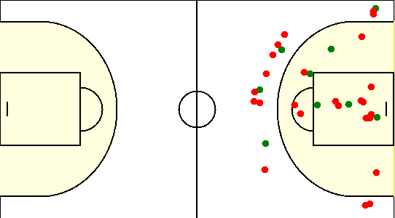
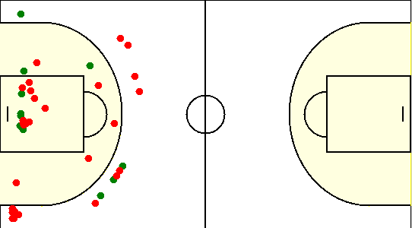
Карта бросков команды БГУФК (I-II четверть) | Карта бросков команды БГУФК (III-IV четверть)
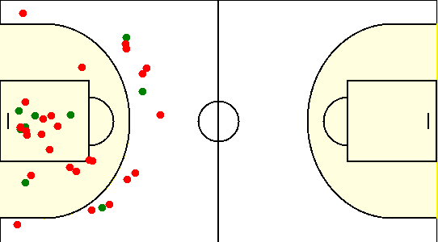
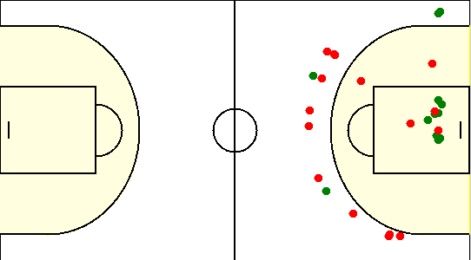

Карта бросков команды SIRIUS (I-II четверть) | Карта бросков команды SIRIUS (III-IV четверть)

Карта индивидуальная
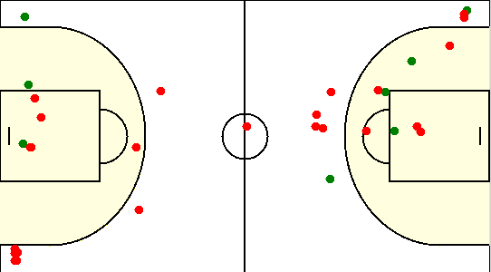
#10. Бубликов Артур /БГУФК/
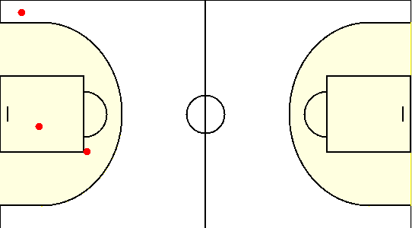

#13. Чэнь Цзяшо /БГУФК/
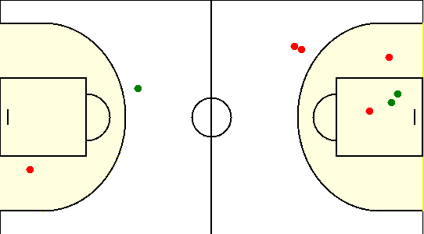

#15. Булдык Вячеслав /БГУФК/
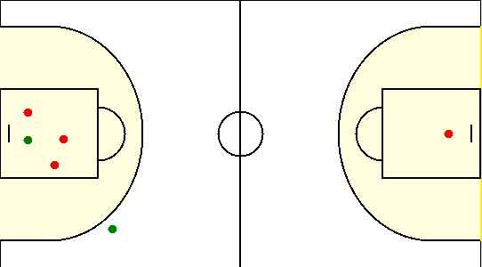

#17. Ляшук Артемий /БГУФК/
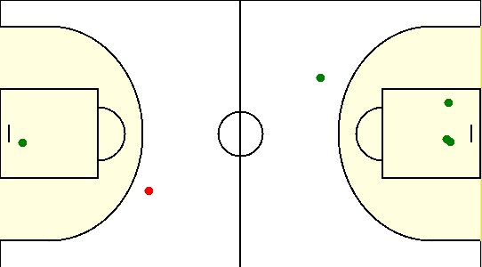

#4. Лесицкий Артем /БГУФК/
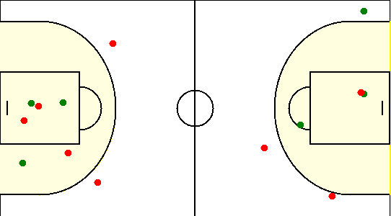

#6. Томкович Максим /БГУФК/
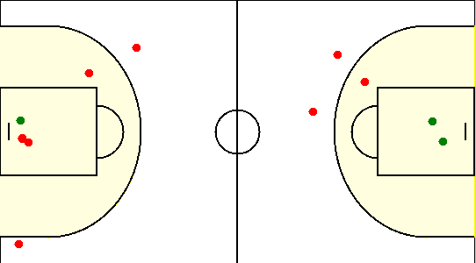

#7. Михеенко Олег /БГУФК/
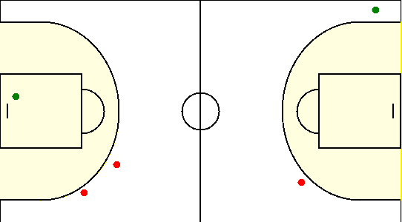

#8. Козлов Егор /БГУФК/
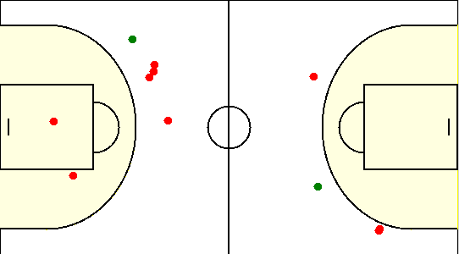

#9. Си Цзяньюй /БГУФК/
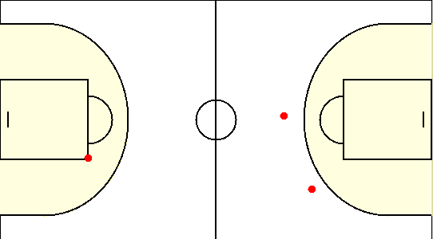

#10. Сикорский Егор /SIRIUS/
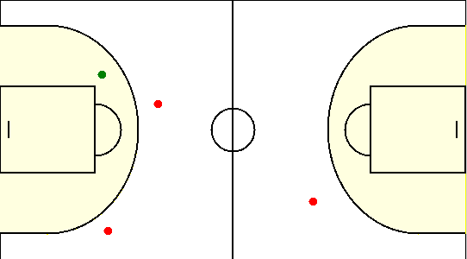

#15. Коваленко Олег /SIRIUS/
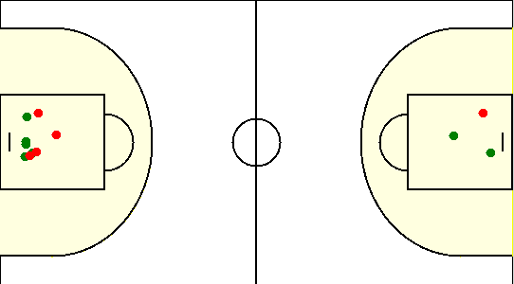

#19. Габрукович Павел /SIRIUS/
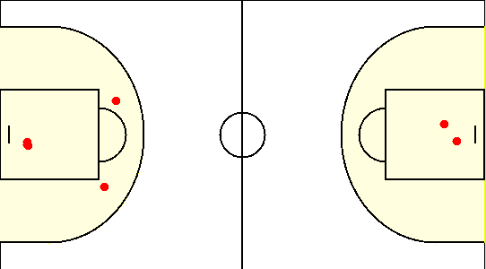

#20. Травкин Сергей /SIRIUS/
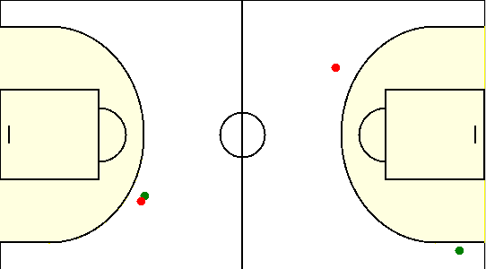

#6. Чайко Евгений /SIRIUS/
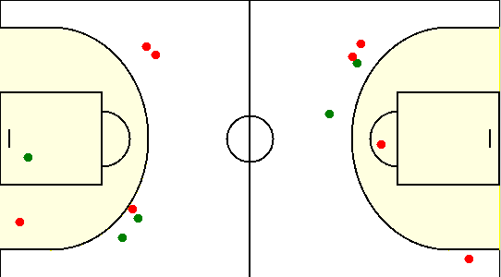

#77. Аксючиц Александр /SIRIUS/
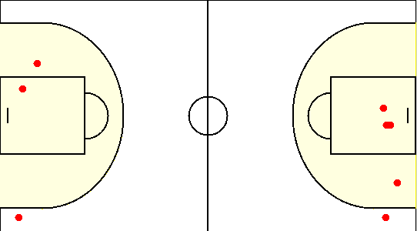

#8. Туровец Роман /SIRIUS/

